Start
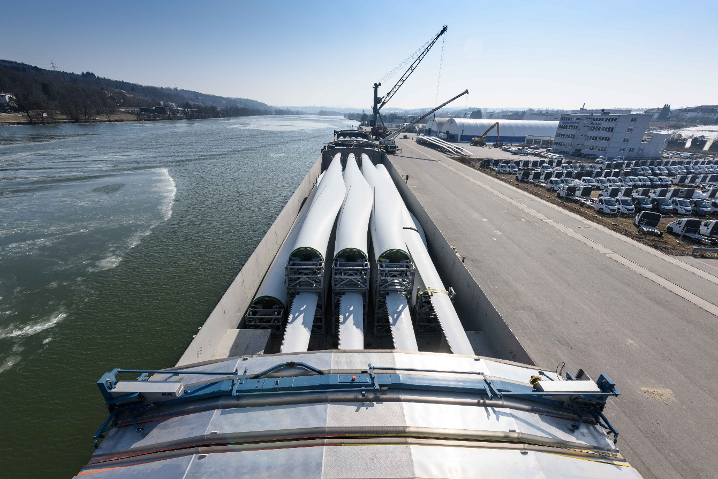
Mikrokorridore GST-Umschlagstellen
 | Verlagerung GST

 | Stand: 02/2026

Inhalt:
 | Allgemeine Informationen
 | 1. Baden-Württemberg
 | 2. Bayern
 | 3. Berlin
 | 4. Brandenburg
 | 5. Bremen
 | 6. Hamburg
 | 7. Hessen
 | 8. Mecklenburg-Vorpommern
 | 9. Niedersachsen
 | 10. Nordrhein-Westfalen
 | 11. Rheinland-Pfalz
 | 12. Saarland
 | 13. Sachsen
 | 14. Sachsen-Anhalt
 | 15. Schleswig-Holstein

6. Hamburg
Zurück zum Start
6. Mikrokorridore Hamburg
Export aus der Fachdatenbank GST-Umschlagstellen |  |  |  |  |  |  |  |  |  |  | Bereich Mikrokorridor
Bundesland | Hafen | Name der GST-Umschlagstelle | Straßenanschlusspunkt an der Umschlagstelle (Koordinate) | Bevorzugter GST-Zufahrtsweg aus dem Steckbrief | EGB | Kontakt EGB (E-Mail) | Hafenbetreiber/Amt | Kontakt Hafen/Amt (E-Mail) | Ansprechperson Autobahn | Kontakt Autobahn (E-Mail) | Festgelegter GST-Mikrokorridor | Höhe max. (in m) | Breite max. (in m) | Länge max. (in m) | Gewicht max. (in to) | Achslast max. (in to) | Sonstige Einschränkungen/Hinweise | Geeignetheit für Rotorblätter (ja welche max. Länge/nein) | Datum | Ansprechpartner Stadt/Straßenverkehrsbehörde | Ansprechpartner Land Straßenbau | Ansprechpartner Autobahn GmbH | Ansprechpartner Polizei | Ansprechpartner Land Ministerium | Ansprechpartner Sonstige | Anmerkungen / Kommentare
Momentan können keine Mikrokorridore für das Bundesland ausgewiesen werden. Zukünftig werden die erfassten Mikrokorridore in der Fachdatenbank GST-Umschlagstellen veröffentlicht.

10. Nordrhein-Westfalen
Zurück zum Start
10. Mikrokorridore Nordrhein-Westfalen
 | Export aus der Fachdatenbank GST-Umschlagstellen |  |  |  |  |  |  |  |  |  |  | Bereich Mikrokorridor
 | Bundesland | Hafen | Name der GST-Umschlagstelle | Str.nanschlusspunkt an der Umschlagstelle (Koordinate) | Bevorzugter GST-Zufahrtsweg aus dem Steckbrief | EGB | Kontakt EGB (E-Mail) | Hafenbetreiber/Amt | Kontakt Hafen/Amt (E-Mail) | Niederlassung Autobahn GmbH | Kontakt Autobahn (E-Mail) | Festgelegter GST-Mikrokorridor | Höhe max. (in m) | Breite max. (in m) | Länge max. (in m) | Gewicht max. (in to) | Achslast max. (in to) | Sonstige Einschränkungen/Hinweise | Geeignetheit für Rotorblätter (ja welche max. Länge/nein) | Datum | Ansprechpartner Stadt/Str.nverkehrsbehörde | Ansprechpartner Land Str.nbau | Ansprechpartner Autobahn GmbH | Ansprechpartner Polizei | Ansprechpartner Land Ministerium | Ansprechpartner Sonstige | Anmerkungen / Kommentare
Momentan können keine Mikrokorridore für das Bundesland ausgewiesen werden. Zukünftig werden die erfassten Mikrokorridore in der Fachdatenbank GST-Umschlagstellen veröffentlicht.

